Inicio
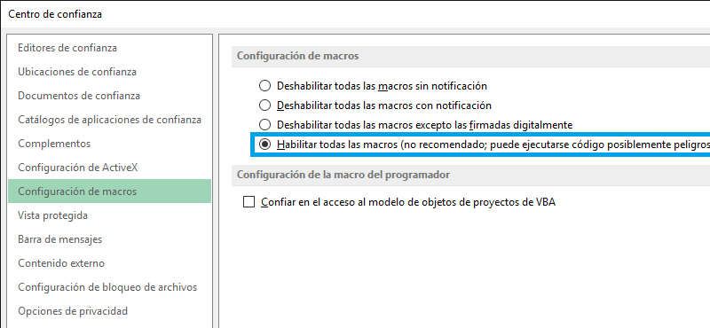
Debes Activar las Macros para poder usar este libro.

 | Dicha configuración se encuentra en Archivo > Opciones > Centro de confianza > Configuración del Centro de confianza > Configuración de macros.

